Gràfics
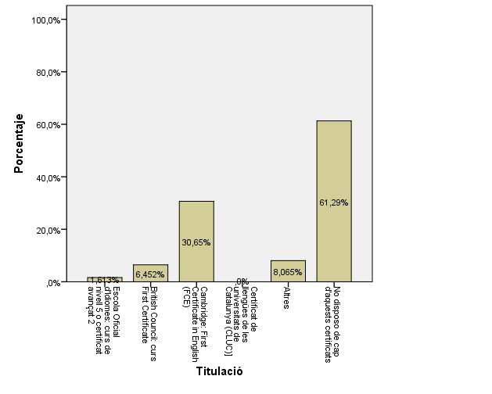
ENQUESTA PER A L'ESTUDIANTAT DE NOU INGRÉS CURS 2016-2017

 | CENTRE DE LA IMATGE I LA TECNOLOGIA MULTIMÈDIA

DADES GENERALS

Gènere
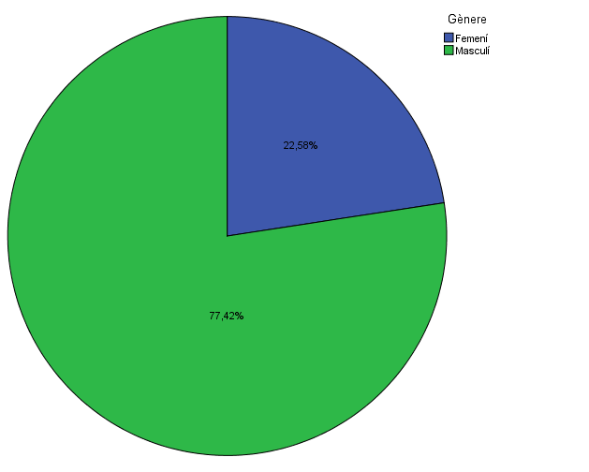

Estudis cursats

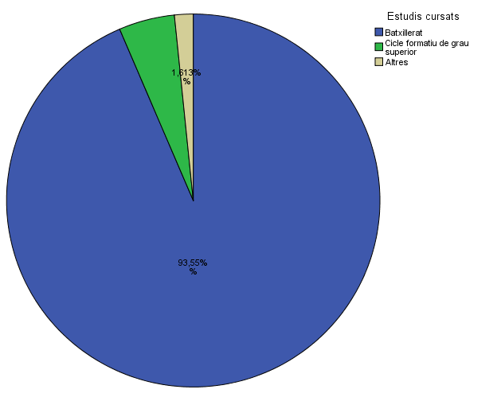

Titulació matriculada

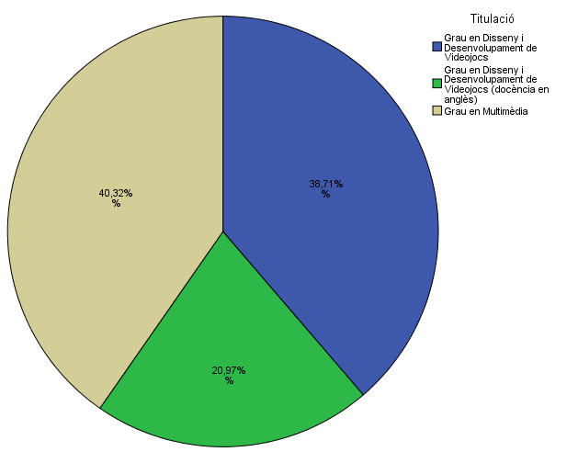

Per què has escollit els estudis en què t'has matriculat?

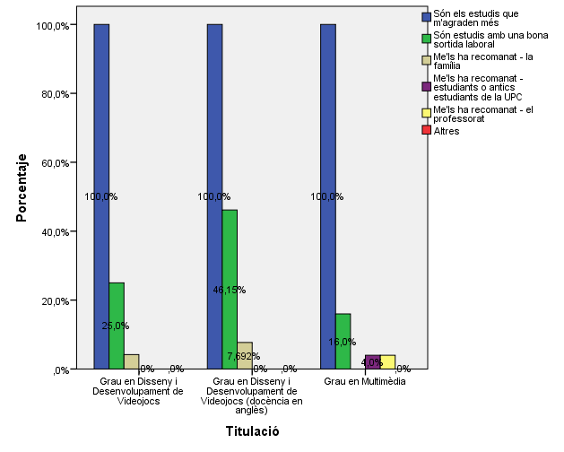

Quan vas decidir que faries aquests estudis?

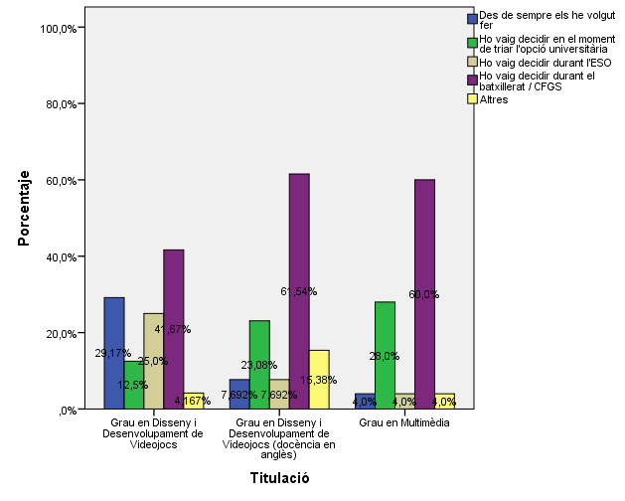

Perquè has escollit aquesta escola/facultat per cursar aquests estudis?

 |  |  |  | Titulació

 |  |  |  | Grau en Disseny i Desenvolupament de Videojocs | Grau en Disseny i Desenvolupament de Videojocs (docència en àngles) | Grau en Multimèdia
 |  |  | Crec que és la única que ofereix aquests estudis | 16.7% | 30.8% | 68.0%
 |  |  | Per què és una universitat pública | 4.2% | 23.1% | 20.0%
 |  | Me l'han recomanada | Me l'han recomanada - la família | 12.5% | 0.0% | 8.0%
 |  |  | Me l'han recomanada - estudiants o antics estudiants de la UPC | 8.3% | 0.0% | 16.0%
 |  |  | Me l'han recomanada - el professorat | 0.0% | 7.7% | 0.0%
 |  |  | Per la facilitat d'accés (proximitat, bona comunicació ...) | 25.0% | 38.5% | 12.0%
 |  |  | Per la nota d'accés als estudis | 4.2% | 15.4% | 16.0%
 |  |  | Altres | 45.8% | 38.5% | 4.0%

Has participat en activitats d'orientació dels estudis de la UPC?

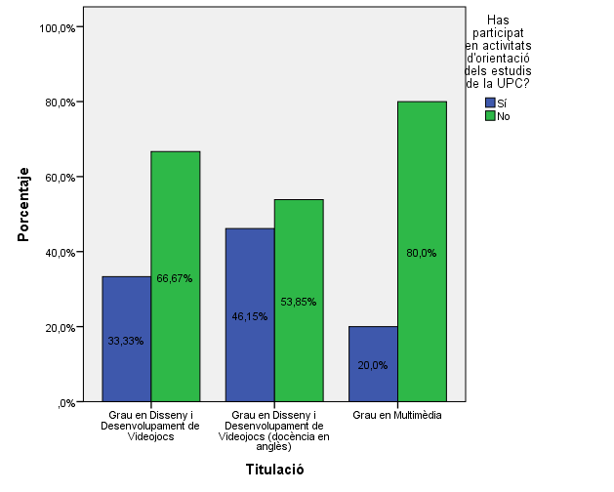

En quines activitats d'orientació dels estudis de la UPC has participat?

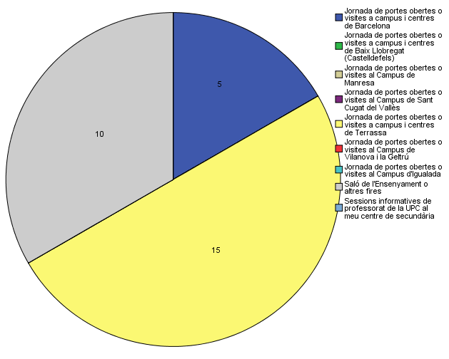

Quins canals has utilitzat per informar-te?

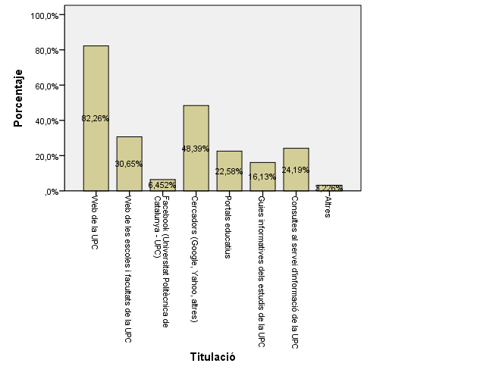

Per graduarte a la UPC, hauràs d'acreditar la competència en una tercera llengua. Disposes d'algun d'aquests certificats d'anglès de nivell B2.2?

Comparativa
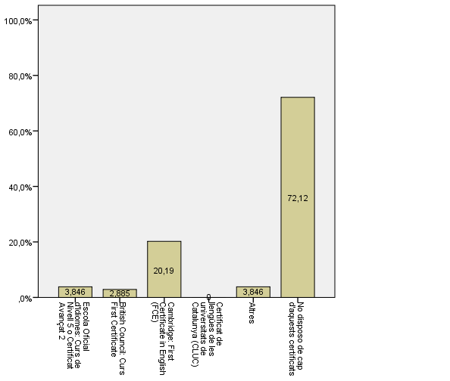
 | ENQUESTA PER A L'ESTUDIANTAT DE NOU INGRÉS

2014-2015 |  |  |  |  |  |  | 2016-2017

Gènere
Gènere



Estudis cursats
Estudis cursats

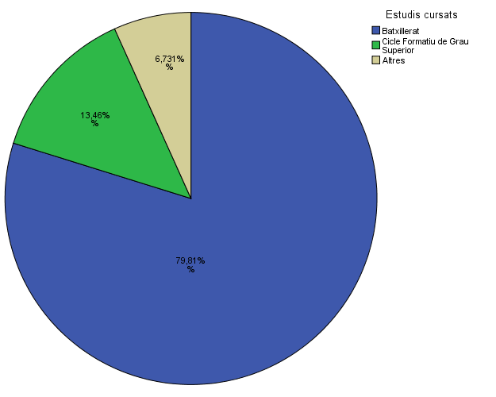

Titulació matriculada
Titulació matriculada

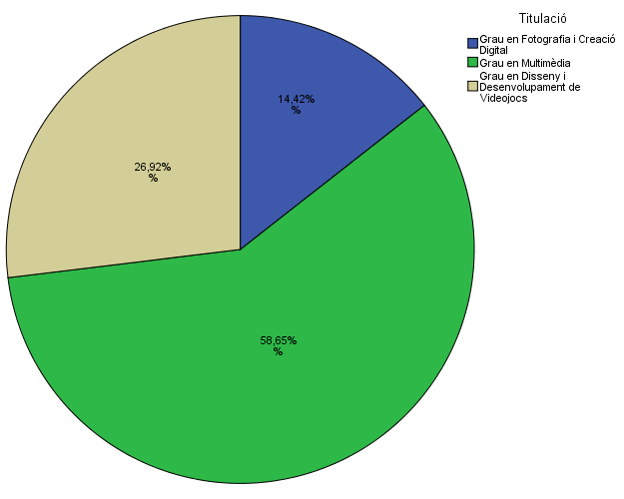

Per què has escollit els estudis en què t'has matriculat?
Per què has escollit els estudis en què t'has matriculat?

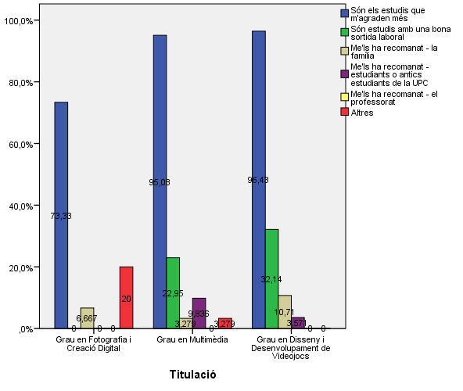

Quan vas decidir que faries aquests estudis?
Quan vas decidir que faries aquests estudis?

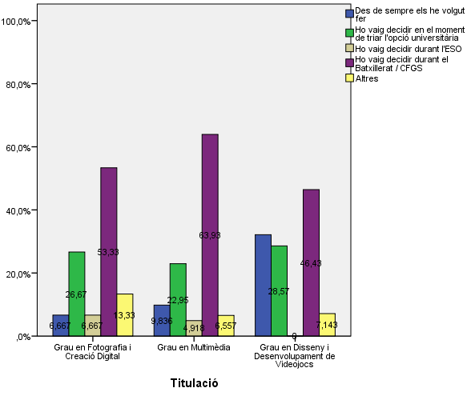

Perquè has escollit aquesta escola/facultat per cursar aquests estudis?
Perquè has escollit aquesta escola/facultat per cursar aquests estudis?

 | Grau en Disseny i Desenvolupament de Videojocs | Grau en Disseny i Desenvolupament de Videojocs (docència en àngles) | Grau en Multimèdia
Crec que és la única que ofereix aquests estudis | 16.7% | 30.8% | 68.0%
Per què és una universitat pública | 4.2% | 23.1% | 20.0%
Me l'han recomanada - la família | 12.5% | 0.0% | 8.0%
Me l'han recomanada - estudiants o antics estudiants de la UPC | 8.3% | 0.0% | 16.0%
Me l'han recomanada - el professorat | 0.0% | 7.7% | 0.0%
Per la facilitat d'accés (proximitat, bona comunicació ...) | 25.0% | 38.5% | 12.0%
Per la nota d'accés als estudis | 4.2% | 15.4% | 16.0%
Altres | 45.8% | 38.5% | 4.0%

 |  |  |  | Grau en Fotografia i Creació Digital | Grau en Multimèdia | Grau en Disseny i Desenvolupament de Videojocs
 |  |  | Crec que és la única que ofereix aquests estudis | 68.8% | 35.5% | 40.5%
 |  |  | Per què és una universitat pública | 6.3% | 6.6% | 10.8%
 |  | Me l'han recomanada: | Me l'han recomanada - la família | 6.3% | 5.3% | 5.4%
 |  |  | Me l'han recomanada - estudiants o antics estudiants de la UPC | 0.0% | 11.8% | 5.4%
 |  |  | Me l'han recomanada - el professorat | 0.0% | 3.9% | 2.7%
 |  |  | Per la facilitat d'accés (proximitat, bona comunicació ...) | 0.0% | 23.7% | 18.9%
 |  |  | Per la nota d'accés als estudis | 6.3% | 10.5% | 2.7%
 |  |  | Altres | 12.5% | 2.6% | 13.5%

Has participat en activitats d'orientació dels estudis de la UPC?
Has participat en activitats d'orientació dels estudis de la UPC?

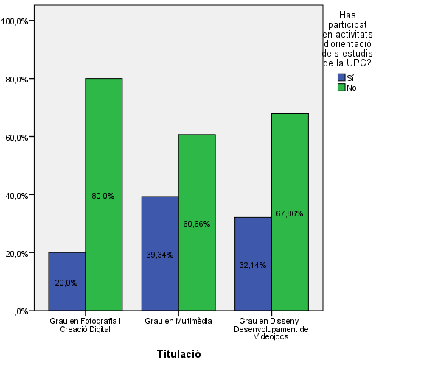

En quines activitats d'orientació dels estudis de la UPC has participat?
En quines activitats d'orientació dels estudis de la UPC has participat?

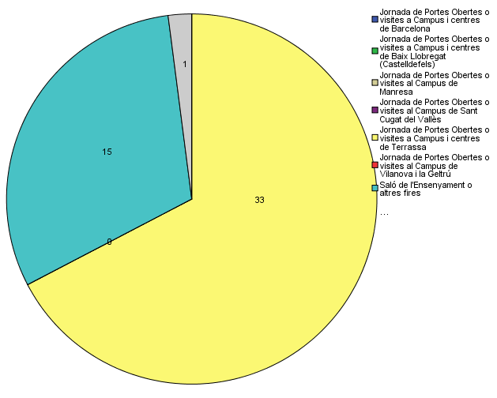

Quins canals has utilitzat per informar-te?
Quins canals has utilitzat per informar-te?

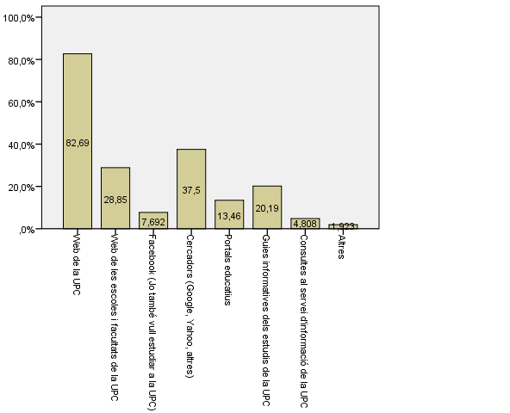

Per graduarte a la UPC, hauràs d'acreditar la competència en una tercera llengua. Disposes d'algun d'aquests certificats d'anglès de nivell B2.2?
Per graduarte a la UPC, hauràs d'acreditar la competència en una tercera llengua. Disposes d'algun d'aquests certificats d'anglès de nivell B2.2?

